상품제안서
ALIO iW31 맥세이프 3in1 15W 고속무선충전기(워치공용충전) | 상품코드: F32347

 |  |  |  |  |  |  | 02-412-0044 | www.easy1.co.kr
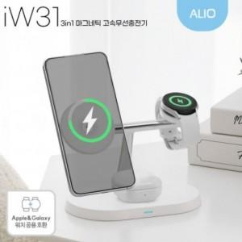

【상세/제작정보】

【인쇄/포장옵션】 | 레이저 / 포장지포장

【공급단가】 | 수량 | 100~ | 300~ | 500~ | 1,000~ | 3,000~
*VAT별도 | 단가 | 14,720원 | 14,480원 | 14,110원 | 13,860원 | 13,490원

【상품 URL】 | https://easy1.co.kr:443/src/goods_detail.php?gdno=32347

